Chuckit！
Chuckit！宠物玩具报价单2024-01-26 |  |  |  |  |  |  |  |  |  |  |  |  |  |  |  | 合计数量 | 0
系列 | 物料图片 | 品名 | 规格型号 | 产品简介 |  | 批发价 | 建议零售价 （实体） | 建议零售价 （网络） | 箱规 | 订购数量 | 订购金额 | 毛重 （kg） | R1物料编码 | 条码 | 备注 | 合计金额 | 0
挥球杆系列 |  | Chuckit经典挥球杆26M | 球直径约6.4cm，杆长约65cm （颜色随机发货） | 轻质塑料球杆和握柄，附一个网球，三色 | 套装内含一个挥球杆、一个网球 符合人体工程学的设计，可以使网球投掷的更远，更加省力，不再用手去捡黏黏沾有狗狗口水的网球，匹配了不同款式和大小的球，适合多体型狗狗 | 47 | 88 | 79 | 1箱=4袋 1袋=3个 |  | ￥- | 0.25 | 2148677001 | 660048064008
 |  | Chuckit运动挥球杆（14S） | 球直径约5.1cm，杆长约36cm （颜色随机发货） | 柔性塑料球杆，塑料握柄，附一个网球 |  | 47 | 88 | 79 | 1箱=12个 |  | ￥- | 0.10 | 2148678001 | ‭660048069003
 |  | Chuckit运动挥球杆（12M） | 球直径约6.4cm，杆长约31cm （颜色随机发货） |  |  | 17 | 30 | 27 | 1箱=12个 |  | ￥- | 0.10 | 2148680001 | 660048063001
 |  | Chuckit运动挥球杆（18M） | 球直径约6.4cm，杆长约47cm （颜色随机发货） |  |  | 22 | 39 | 35 | 1盒=12个 |  | ￥- | 0.15 | 2148681001 | 660048068006
 |  | Chuckit运动挥球杆（25M） | 球直径约6.4cm，杆长约65cm （颜色随机发货） |  |  | 65 | 117 | 105 | 1箱=12个 |  | ￥- | 0.25 | 2148682001 | ‭660048065005
 |  | Chuckit运动挥球杆（26L） | 球直径约7.6cm，杆长约65cm （颜色随机发货） |  |  | 68 | 123 | 111 | 1箱=12个 |  | ￥- | 0.30 | 2148683001 | ‭660048067009
 | 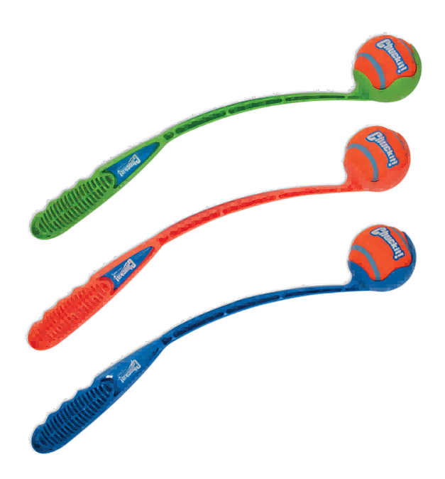 | Chuckit小型挥球杆18M | 球直径约6.4cm，杆长约46cm （颜色随机发货） | 塑料球杆和握柄，投掷不远，更适合小体型、幼犬或不喜欢运动的狗，附一个网球 |  | 35 | 65 | 59 | 1箱=12个 |  | ￥- | 0.20 | 2148684001 | 660048061007
 |  | Chuckit专业挥球杆（18M） | 球直径约6.4cm，杆长约47cm （颜色随机发货） | 三色，更轻便的柔性塑料球杆，附一个网球，橡胶手柄，弯曲弧度更大，投掷速度更快 |  | 50 | 89 | 80 | 1箱=12个 |  | ￥- | 0.20 | 2148685001 | 660048001942
 |  | Chuckit专业挥球杆（25M） | 球直径约6.4cm，杆长约65cm （颜色随机发货） |  |  | 52 | 93 | 84 | 1箱=12个 |  | ￥- | 0.30 | 2148686001 | 660048001935
 |  | Chuckit专业挥球杆（26L） | 球直径约7.6cm，杆长约65cm （颜色随机发货） |  |  | 66 | 118 | 106 | 1箱=6个 |  | ￥- | 0.30 | 2148687001 | 660048002338
 |  | Chuckit专业挥球杆（26XL） | 球直径约8.9cm，杆长约65cm （颜色随机发货） |  |  | 73 | 129 | 116 | 1箱=6个 |  | ￥- | 0.40 | 2148688001 | 660048002345 | 售完即止-停产
 |  | Chuckit超级握力球挥球杆 | 球直径约6.4cm，杆长约65cm | 橡胶手柄，抓握舒适，附一个网球 |  | 99 | 179 | 161 | 1箱=12个 |  | ￥- | 0.25 | 2152144001 | ‭660048066002 | 售完即止-停产
 |  | Chuckit超级挥球杆套装 | 球直径约6.4cm，杆长约65cm | 橡胶手柄抓握舒适，附一个超级弹跳球，更加耐用 |  | 117 | 199 | 179 | 1箱=12个 |  | ￥- | 0.25 | 2152145001 | ‭029695323225 | 售完即止-停产
 | 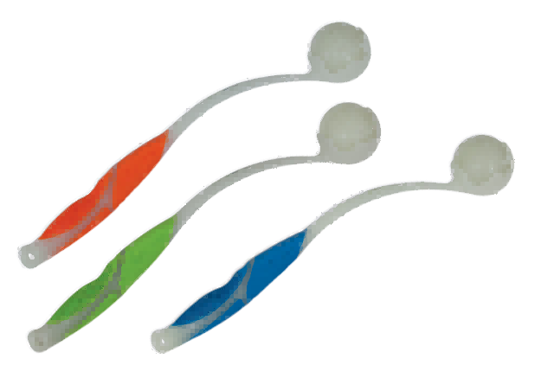 | Chuckit发光挥球杆18m | 球直径约6.4cm，杆长约47cm （颜色随机发货） | 塑料球杆可以夜光，附一个夜光球，三个颜色 |  | 99 | 179 | 161 | 1箱=12个 |  | ￥- | 0.25 | 2148690001 | 29695313677
 |  | Chuckit发光挥球杆25m | 球直径约6.4cm，杆长约65cm （颜色随机发货） |  |  | 113 | 197 | 177 | 1箱=12个 |  | ￥- | 0.30 | 2148689001 | 29695313189
 |  | Chuckit挥球杆发射器（2个装） | 球直径约6.4cm，杆长约57cm | 塑料球杆，2个一组，三个颜色 |  | 89 | 165 | 149 | 1箱=6个 |  | ￥- | 0.45 | 2148691001 | 29695330599 | 售完即止-停产
 |  | Chuckit挥环杆 | 环直径约12cm，杆长约54cm | 附一个滚动环，可以在地上不规则的滚动跳动，激发狗狗的追逐天性，可浮水，无需主人沾到狗狗的口水，有单独替换装可以补充购买 |  | 60 | 107 | 96 | 1箱=12个 |  | ￥- | 0.30 | 2148692001 | 29695321382
 |  | Chuckit超级飞环 | 环外径长约12cm |  |  | 33 | 60 | 54 | 1箱=6袋 1袋=2个, |  | ￥- | 0.15 | 2148741001 | 29695321399
互动衔回系列 |  | Chuckit橡胶弹球—1只装（XXL） | 直径约10.2cm | 高反弹、高浮力、高可见度，易于寻找，比网球更加持久耐用 具有超厚的橡胶芯和漂浮的优质材料，可浮于水面 |  | 53 | 89 | 80 | 1箱=6袋 1袋=2个 |  | ￥- | 0.25 | 2148693001 | 660048002291
 |  | Chuckit橡胶弹球—1只装（XL） | 直径约8.9cm |  |  | 41 | 74 | 67 | 1箱=6袋 1袋=2个 |  | ￥- | 0.20 | 2148694001 | 660048002284
 |  | Chuckit橡胶弹球一1只装（L） | 直径约7.6cm |  |  | 27 | 49 | 44 | 1箱=6袋 1袋=2个 |  | ￥- | 0.10 | 2148695001 | 660048170303
 |  | Chuckit橡胶弹球—1只装（M） | 直径约6.4cm |  |  | 22 | 39 | 35 | 1箱=6袋 1袋=2个 |  | ￥- | 0.15 | 2148696001 | 660048001683
 |  | Chuckit橡胶弹球2只装（M） | 直径约6.4cm |  |  | 40 | 72 | 65 | 1袋=2个,1箱=6袋 |  | ￥- | 0.20 | YPWJCT001 | 660048170013
 |  | Chuckit橡胶弹球2只装（S） | 直径约5.1cm |  |  | 27 | 49 | 44 | 1袋=4个,1箱=3袋 |  | ￥- | 0.10 | 2148697001 | 660048170204
 |  | Chuckit夜光弹球（S）-1只装 | 直径约5.1cm | 强光照射5分钟可产生20到30分钟的夜光时间，橡胶制成。 |  | 23 | 41 | 37 | 1袋=4个,1箱=6袋 |  | ￥- | 0.05 | 2148702001 | 29695323126
 |  | Chuckit夜光弹球（M）-1只装 | 直径约6.4cm |  |  | 39 | 72 | 65 | 1袋=2个,1箱=12袋 |  | ￥- | 0.10 | 2148703001 | 29695323133
 |  | Chuckit夜光弹球-2只装（M） | 直径约6.4cm |  |  | 70 | 119 | 107 | 1袋=2个,1箱=6袋 |  | ￥- | 0.15 | 2148704001 | 29695330674
 |  | Chuckit夜光弹球（L） | 直径约7.6cm |  |  | 54 | 97 | 87 | 1袋=2个,1箱=6袋 |  | ￥- | 0.10 | 2148705001 | 29695323140
 |  | Chuckit夜光弹球（XL） | 直径约8.9cm |  |  | 65 | 109 | 98 | 1袋=2个,1箱=6袋 |  | ￥- | 0.15 | 2148706001 | 29695323157
 |  | Chuckit经典弹球—1只装（L） | 直径约7.6cm | 比标准网球弹跳得更高更远。 专为高反弹、高可见度和高耐久性而设计。 更耐咬，狗狗可以咀嚼。 可浮于水面，可搭配挥球杆使用 |  | 22 | 39 | 35 | 1袋=2个,1箱=6袋 |  | ￥- | 0.10 | 2148707001 | 660048196006
 |  | Chuckit经典弹球—1只装（M） | 直径约6.4cm |  |  | 17 | 30 | 27 | 1袋=2个,1箱=12袋 |  | ￥- | 0.10 | 2148708001 | 660048000433
 |  | Chuckit经典弹球—2只装（M） | 直径约6.4cm |  |  | 30 | 49 | 44 | 1袋=2个,1箱=6袋 |  | ￥- | 0.20 | 2148709001 | 660048194002
 |  | Chuckit经典弹球—2只装（S） | 直径约5.1cm |  |  | 23 | 39 | 35 | 1袋=4个,1箱=3袋 |  | ￥- | 0.10 | 2148710001 | 660048192008
 |  | Chuckit 发声橡胶球（S） | 直径约5.1cm | 设计用于最苛刻的用途，最适合接球游戏， 具有高反弹、高浮力、高可见度和更加耐用 吱吱声增加了乐趣，可浮于水面 |  | 18 | 33 | 30 | 1袋=2个,1箱=12袋 |  | ￥- | 0.05 | 2148711001 | 29695520709
 |  | Chuckit 发声橡胶球2只装（S） | 直径约5.1cm |  |  | 33 | 60 | 54 | 1袋=4个,1箱=3袋 |  | ￥- | 0.10 | 2148712001 | 29695315374
 |  | Chuckit 发声橡胶球（M） | 直径约6.4cm |  |  | 22 | 39 | 35 | 1袋=2个,1箱=6袋 |  | ￥- | 0.10 | YPWJCT003 | 29695520686
 |  | Chuckit 发声橡胶球2只装（M） | 直径约6.4cm |  |  | 47 | 83 | 75 | 1袋=2个,1箱=6袋 |  | ￥- | 0.20 | 2148713001 | 29695330681
 |  | Chuckit 发声橡胶球（L） | 直径约7.6cm |  |  | 30 | 54 | 49 | 1袋=2个,1箱=6袋 |  | ￥- | 0.10 | 2148714001 | 29695520693
 |  | Chuckit经典弹球组合—3只装（M） | 直径约6.4cm | 由天然再生橡胶制成，经久耐用，三款混合的球可以满足各种区域互动，包含一个白色夜光球、一个橙色口哨球、一个蓝色环保橡胶球 |  | 65 | 118 | 106 | 1袋=2套,1箱=6袋 |  | ￥- | 0.25 | 2148715001 | 660048000204
 |  | Chuckit 经典弹球3只混装二代（M） | 直径约6.4cm | 由天然再生橡胶制成，经久耐用，三款混合的球可以满足各种区域互动，一个绿色不规则古怪球，一个蓝橙发声球，一个橙色耐咬特斯拉球 |  | 49 | 88 | 79 | 1袋=2个,1箱=6袋 |  | ￥- | 0.25 | YPWJCT004 | 29695330728
 |  | Chuckit经典弹球3只组合装二代（S） | 直径约5.1cm | 由天然再生橡胶制成，经久耐用，三款混合的球可以满足各种区域互动，一个蓝色口哨求，一个绿色古怪球，一个白色夜光球 |  | 48 | 86 | 77 | 1袋=4个,1箱=3袋 |  | ￥- | 0.15 | 2148736001 | 660048001560
 | 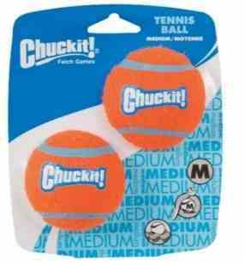 | Chuckit经典网球—1只纸卡装（L） | 直径约7.6cm | 纸卡装 | 由优质材料制成，专为抓取游戏设计，具有超厚的橡胶芯，可以浮于水面，明亮的颜色防止球容易丢失，加厚了外壁，更加耐咬。 | 18 | 33 | 30 | 1袋=2个,1箱=6袋 |  | ￥- | 0.10 | 2148716001 | 660048000426
 |  | Chuckit经典网球—2只纸卡装（M） | 直径约6.4cm |  |  | 22 | 39 | 35 | 1袋=2个,1箱=6袋 |  | ￥- | 0.20 | 2148717001 | 660048074021
 |  | Chuckit经典网球—四只纸卡装（M） | 直径约6.4cm |  |  | 39 | 69 | 62 | 1袋=2个,1箱=6袋 |  | ￥- | 0.35 | 2148718001 | 660048074045
 |  | Chuckit经典网球—2只纸卡装（S） | 直径约5.1cm |  |  | 17 | 31 | 28 | 1袋=4个,1箱=3袋 |  | ￥- | 0.10 | 2148719001 | 660048071013
 |  | Chuckit经典网球—2只皱缩装（XL） | 直径约8.9cm | 皱缩装 |  | 43 | 77 | 69 | 1袋=2个,1箱=6袋 |  | ￥- | 0.30 | 2148698001 | 660048002352 | 售完即止-停产
 |  | Chuckit经典网球—2只皱缩装（L） | 直径约7.6cm |  |  | 30 | 53 | 48 | 1袋=2个,1箱=6袋 |  | ￥- | 0.25 | 2148699001 | 660048001867 | 售完即止-停产
 |  | Chuckit经典网球—2只皱缩装（M） | 直径约6.4cm |  |  | 21 | 37 | 33 | 1袋=2个,1箱=6袋 |  | ￥- | 0.20 | 2148700001 | 660048001850 | 售完即止-停产
 |  | Chuckit经典网球—2只皱缩装（S） | 直径约5.1cm |  |  | 16 | 29 | 26 | 1袋=2个,1箱=6袋 |  | ￥- | 0.10 | 2148701001 | 660048001843 | 售完即止-停产
 | 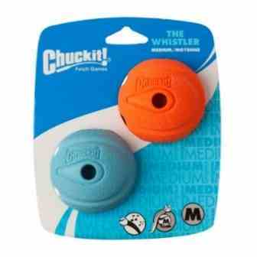 | Chuckit口哨球—1只装（L） | 直径约7.6cm | 独特的设计，在飞行时发出口哨的声音，任何狗都无法抗拒。 天然橡胶制成，经久耐用，可浮水 明亮的颜色增加了可视性，防止球丢失 可搭配挥球杆使用 |  | 23 | 39 | 35 | 1袋=2个,1箱=6袋 |  | ￥- | 0.10 | 2148720001 | 660048202301
 |  | Chuckit口哨球—1只装（M） | 直径约6.4cm |  |  | 18 | 33 | 30 | 1袋=2个,1箱=12袋 |  | ￥- | 0.10 | 2148721001 | 660048001225
 |  | Chuckit口哨球—2只装（M） | 直径约6.4cm |  |  | 33 | 59 | 53 | 1袋=2个,1箱=6袋 |  | ￥- | 0.20 | 2148722001 | 660048202202
 |  | Chuckit口哨球—2只装（S） | 直径约5.1cm |  |  | 23 | 39 | 35 | 1袋=4个,1箱=3袋 |  | ￥- | 0.10 | 2148723001 | 660048202103
 | 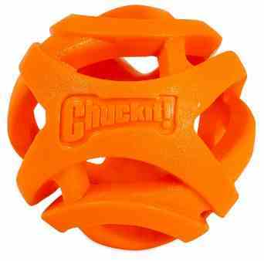 | Chuckit呼吸球—2只装（S） | 直径约5.1cm | 让狗狗跑得更远，取球时间更长。 中空的网状设计有助于呼吸和气流进入狗的肺部。 可浮于水面 由天然橡胶制成，重量轻，易于抓取。 可兼容所有挥球杆 可供各种尺寸的狗使用，包括小、中、大和特大型。 |  | 29 | 49 | 44 | 1袋=2个,1箱=6袋 |  | ￥- | 0.05 | 2148724001 | 29695319310
 |  | Chuckit呼吸球（M） | 直径约6.4cm |  |  | 25 | 46 | 41 | 1袋=2个,1箱=12袋 |  | ￥- | 0.05 | 2148725001 | 29695319327
 |  | Chuckit呼吸球—2只装（M） | 直径约6.4cm |  |  | 50 | 89 | 80 | 1袋=2个,1箱=12袋 |  | ￥- | 0.10 | 2148726001 | 29695321412
 |  | Chuckit呼吸球（L） | 直径约7.6cm |  |  | 34 | 62 | 56 | 1袋=2个,1箱=6袋 |  | ￥- | 0.10 | 2148727001 | 29695319334
 |  | Chuckit呼吸球（XL） | 直径约8.9cm |  |  | 50 | 89 | 80 | 1袋=2个,1箱=6袋 |  | ￥- | 0.10 | 2148728001 | 29695322167 | 售完即止-停产
 |  | Chuckit斯特拉球—2只装（S） | 直径约5.1cm | 反弹得更高，飞得更远，高反弹、高可见度和高耐久性，更耐咬，适合咀嚼力强的狗。 表面由易于清洁的橡胶制成 |  | 29 | 49 | 44 | 1袋=4个,1箱=3袋 |  | ￥- | 0.10 | 2148729001 | 29695313936
 |  | Chuckit斯特拉球—2只装（M） | 直径约6.4cm |  |  | 47 | 79 | 71 | 1袋=2个,1箱=6袋 |  | ￥- | 0.15 | 2148730001 | 660048002451
 |  | Chuckit反弹球—2只装（M） | 直径约6.4cm | 很容易清洗。坚固耐用，但对牙龈和牙齿不坚硬，可再生的环保橡胶，弹跳更好，对环境有益，可浮水，可搭配挥球杆使用 |  | 28 | 49 | 44 | 1袋=2个,1箱=6袋 |  | ￥- | 0.20 | 2148731001 | 660048000181 | 售完即止-停产
 |  | Chuckit环保雷米球—1只装（M） | 直径约6.4cm | 环保设计，采用再生橡胶，可浮水，可搭配挥球杆使用，有多种颜色 |  | 17 | 29 | 26 | 1袋=2个,1箱=12袋 |  | ￥- | 0.10 | 2148742001 | 660048000198 | 售完即止-停产
 | 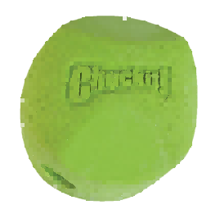 | Chuckit古怪球—1只装（L） | 直径约7.6cm | 反弹不稳定，以保持游戏的乐趣和挑战性，方角设计使球在投掷时向各个方向反弹。由天然橡胶制成，易于清洗干净。可以搭配挥球杆使用 |  | 26 | 46 | 41 | 1袋=2个,1箱=6袋 |  | ￥- | 0.15 | 2148732001 | 660048201304
 |  | Chuckit古怪球—1只装（M） | 直径约6.4cm |  |  | 20 | 35 | 32 | 1袋=2个,1箱=6袋 |  | ￥- | 0.10 | 2148733001 | 660048000266
 |  | Chuckit古怪球—2只装（M） | 直径约6.4cm |  |  | 36 | 65 | 59 | 1袋=2个,1箱=6袋 |  | ￥- | 0.20 | 2148734001 | 660048201205
 |  | Chuckit古怪球—2只装（S） | 直径约5.1cm |  |  | 24 | 43 | 39 | 1袋=4个,1箱=3袋 |  | ￥- | 0.10 | 2148735001 | 660048201106
 |  | ChuckitLED闪光球（M） | 直径约6.4cm | 两个超亮变色LED灯，LED会在不同颜色之间淡淡的切换，帮助狗在静止时看到球。可更换电池，2个3V锂电池，可与挥球杆搭配 |  | 69 | 124 | 112 | 1袋=3个,1箱=4袋 |  | ￥- | 0.10 | 2148737001 | 29695330322 | 售完即止-停产
 |  | ChuckitLED闪光球（L） | 直径约7.6cm |  |  | 83 | 149 | 134 | 1袋=2个,1箱=6袋 |  | ￥- | 0.20 | 2148738001 | 29695315381 | 售完即止-停产
 |  | Chuckit定位发声球（M） | 直径约6.4cm | 球会发出声音脉冲，帮助宠物和主人在发射后的任何地形中定位球。每隔几秒就会发声。可更换电池。2个3V锂电池，可与挥球杆搭配 |  | 63 | 114 | 103 | 1袋=2个,1箱=6袋 |  | ￥- | 0.15 | 2148739001 | 29695321160 | 售完即止-停产
 |  | Chuckit定位发声球（L） | 直径约7.6cm |  |  | 77 | 138 | 124 | 1袋=2个,1箱=6袋 |  | ￥- | 0.20 | 2148740001 | 29695321177 | 售完即止-停产
夜光系列 |  | Chuckit夜光帕拉飞盘（L） | 直径约24cm | 材质为尼龙和橡胶边框，在飞行时可以逐渐降低 | 在强光下充电5到10分钟，可以持续20到30分钟的夜光效果。可浮水， | 67 | 119 | 107 | 1袋=2个,1箱=6袋 |  | ￥- | 0.15 | 2148743001 | 29695323027 | 售完即止-停产
 |  | Chuckit夜光帕拉飞盘（S） | 直径约16.5cm |  |  | 44 | 79 | 71 | 1袋=2个,1箱=6袋 |  | ￥- | 0.05 | 2148744001 | 29695323034 | 售完即止-停产
 |  | Chuckit夜光飞盘（M） | 直径约20cm |  |  | 77 | 138 | 124 | 1袋=4个,1箱=3袋 |  | ￥- | 0.05 | 2148745001 | 29695323041
 |  | Chuckit夜光便携飞盘10寸 | 直径约25cm |  |  | 46 | 79 | 71 | 1袋=2个,1箱=6袋 |  | ￥- | 0.10 | 2152146001 | 29695319723 | 售完即止-停产
 | 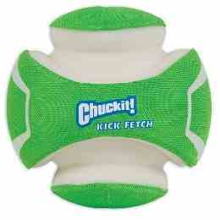 | Chuckit夜光足球（L） | 直径约19.8cm | 可以吸收各种光线，在强光下充电5到10分钟，可以持续20到30分钟的夜光效果。可浮水，加强型橡胶咬合区，无论大小狗都能轻松抓取。可浮水，内部用eva填充，更耐咬 |  | 183 | 288 | 259 | 1箱=4个 |  | ￥- | 0.35 | 2148746001 | 29695323003
 |  | Chuckit夜光足球（S） | 直径约13cm |  |  | 123 | 199 | 179 | 1箱=4个 |  | ￥- | 0.25 | 2148747001 | 29695323010
 |  | Chuckit绿色发光橄榄球 | 长约19.8cm，宽约12.7cm |  |  | 109 | 197 | 177 | 1箱=6个 |  | ￥- | 0.20 | 2148750001 | 29695323065 | 售完即止-停产
 |  | Chuckit夜光翻转棒（L） | 长约26cm | 在强光下充电5到10分钟，可以持续20到30分钟的夜光效果。可浮水，加强型橡胶咬合区，内部用eva填充，更耐咬，弹跳不规则，便于携带 |  | 94 | 169 | 152 | 1袋=2个,1箱=6袋 |  | ￥- | 0.20 | 2148748001 | 29695323072 | 售完即止-停产
 |  | Chuckit夜光翻转棒（M） | 长约20cm |  |  | 70 | 119 | 107 | 1袋=2个,1箱=6袋 |  | ￥- | 0.10 | 2148749001 | 29695323089 | 售完即止-停产
 |  | Chuckit夜光古怪球 | 直径约6.4cm | 有趣，刺激，随机反弹，夜光，可以迅速吸收各种光线，并在黑夜中亮30分钟。由耐用的橡胶制成，易于清洁。 |  | 40 | 69 | 62 | 1袋=2个,1箱=6袋 |  | ￥- | 0.10 | 2148751001 | 29695316746 | 售完即止-停产
呼吸系列 |  | Chuckit呼吸橄榄球 | 长约13cm，宽约7cm | 跑得更远，中空的网状设计有助于呼吸和气流进入狗的肺部。可浮水，由天然橡胶制成，轻量级，容易抓住。 |  | 51 | 92 | 83 | 1袋=2个,1箱=6袋 |  | ￥- | 0.15 | 2148795001 | 29695322174 | 售完即止-停产
 |  | Chuckit呼吸棒（S） | 长约18cm |  |  | 46 | 83 | 75 | 1袋=3个 |  | ￥- | 0.10 | 2148796001 | 29695322020
 |  | Chuckit呼吸棒（L） | 长约30cm |  |  | 61 | 109 | 98 | 1袋=3个 |  | ￥- | 0.20 | 2148797001 | 29695322150
互动衔取系列 |  | Chuckit水陆两用拉拽咬棒（M） | 棒长约25cm，直径约5.8cm | 在陆地和水中玩耍，可见度高，表面柔软，安全坚固耐用，寿命长，容易抛掷。由尼龙、橡胶和记忆泡沫制成的，耐磨和柔软的材料更容易被狗衔取 |  | 53 | 96 | 86 | 1袋=2个,1箱=6袋 |  | ￥- | 0.20 | 2148756001 | ‭660048183006
 |  | Chuckit水陆两用拉拽咬棒（S） | 棒长约20cm，直径约4cm |  |  | 30 | 55 | 50 | 1袋=2个,1箱=6袋 |  | ￥- | 0.10 | 2148757001 | ‭660048001331
 |  | Chuckit翻转棒（M） | 长约19.5cm |  |  | 54 | 96 | 86 | 1袋=2个,1箱=6袋 |  | ￥- | 0.10 | 2148758001 | 660048002253 | 售完即止-停产
 |  | Chuckit翻转棒（L） | 长约23cm |  |  | 70 | 119 | 107 | 1袋=2个,1箱=6袋 |  | ￥- | 0.10 | 2148759001 | 660048002260 | 售完即止-停产
 |  | Chuckit水陆两用回旋镖 | —— |  |  | 42 | 75 | 68 | 1袋=4个,1箱=3袋 |  | ￥- | 0.10 | 2148762001 | ‭660048182009
 |  | Chuckit健身杠铃（L） | 棒长度约24.5cm | 为强悍的狗和粗野的游戏设计，更耐咬，刚性聚丙烯芯提供耐用性和强度，TPR凸起让狗的牙齿很容易抓住玩具。可浮于水面 |  | 73 | 129 | 116 | 1袋=2个,1箱=6袋 |  | ￥- | 0.30 | 2148754001 | 29695330285 | 售完即止-停产
 |  | Chuckit健身杠铃（S） | 棒长度约20cm |  |  | 60 | 99 | 89 | 1袋=2个,1箱=6袋 |  | ￥- | 0.20 | 2148755001 | 29695319297 | 售完即止-停产
 |  | Chuckit车轮玩具（S） | 直径约19cm | 灵活的弹跳，可以滚动在地面追逐，在水中抛掷玩耍，或用作狗之间的拖拽。开放式的内部结构使各种尺寸的狗都能轻松地抓取。外面耐用的橡胶很容易贴在宠物的嘴上。内部是坚韧的帆布和尼龙。泡沫芯确保增加浮力。 |  | 75 | 135 | 122 | 1袋=2个,1箱=3袋 |  | ￥- | 0.20 | 2148777001 | 660048002222 | 售完即止-停产
 |  | Chuckit车轮玩具（L） | 直径约24cm |  |  | 94 | 170 | 153 | 1袋=2个,1箱=3袋 |  | ￥- | 0.45 | 2148778001 | 660048002239 | 售完即止-停产
飞盘系列 |  | Chuckit健身飞盘（L） | 直径约25.1cm | 为强悍的狗和粗野的游戏设计，更耐咬，刚性聚丙烯芯提供耐用性和强度，TPR凸起让狗的牙齿很容易抓住玩具。可浮于水面 |  | 45 | 79 | 71 | 1袋=2个,1箱=6袋 |  | ￥- | 0.25 | 2148752001 | 29695313424 | 售完即止-停产
 |  | Chuckit健身飞盘（S） | 直径约16cm |  |  | 26 | 47 | 42 | 1袋=2个,1箱=6袋 |  | ￥- | 0.10 | 2148753001 | 29695319303 | 售完即止-停产
 |  | Chuckit三角保险杠飞盘（L） | 直径约25.1cm | 三个橡胶缓冲器可以使飞盘不稳定的反弹，互动场地非常多，可以浮于水面，中心关节的轮廓逐渐变细，方便捡起，耐用的橡胶，eva和聚酯材质 |  | 89 | 159 | 143 | 1袋=2个,1箱=6袋 |  | ￥- | 0.25 | 2148761001 | 29695520631
 |  | Chuckit三角保险杠飞盘（M） | 直径约22cm |  |  | 62 | 112 | 101 | 1袋=2个,1箱=6袋 |  | ￥- | 0.15 | 2148760001 | 29695520624
 | 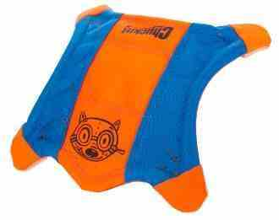 | Chuckit四角飞鼠飞盘 （L） | 长宽约28cm | 抓住爪子，像飞盘一样扔出去，它的气动外形是短程飞行的理想选择！这个耐用的帆布玩具特点是凸起的侧面，便于拿起。“爪子”在黑暗中发光，可浮水。 |  | 59 | 99 | 89 | 1袋=3个,1箱=4袋 |  | ￥- | 0.15 | 2148763001 | ‭660048114000
 |  | Chuckit四角飞鼠飞盘 （M） | 长宽约25.1cm |  |  | 53 | 95 | 86 | 1袋=3个,1箱=4袋 |  | ￥- | 0.10 | 2148764001 | 660048113003
 |  | Chuckit四角飞鼠飞盘 （S） | 长宽约21cn |  |  | 42 | 76 | 68 | 1袋=3个,1箱=4袋 |  | ￥- | 0.10 | 2148765001 | ‭660048112006
 |  | Chuckit帕拉飞盘（L） | 直径约25cm | 设计在空中翱翔并逐渐下降，让狗狗在飞盘降落后还可以奔跑和追逐，比硬塑料盘更容易捡起，圆盘高度可见、耐用且浮力大。柔软而坚固的结构，橡胶边缘和尼龙内里。气动外形适合长途飞行衔取。 |  | 49 | 88 | 79 | 1袋=2个,1箱=6袋 |  | ￥- | 0.15 | 2148767001 | 660048001904
 |  | Chuckit帕拉飞盘（S） | 直径约16cm |  |  | 32 | 58 | 52 | 1袋=2个,1箱=6袋 |  | ￥- | 0.05 | 2148766001 | 660048001898
 |  | Chuckit拉链飞盘（M） | 直径约21cm | 设计在空中飞行的更快！圆盘高度可见、耐用且浮力大。气动外形适合长途飞行衔取。表面易于清洁 |  | 56 | 99 | 89 | 1袋=4个,1箱=3袋 |  | ￥- | 0.15 | 2148768001 | 660048181002
 |  | Chuckit拉链飞盘（S） | 直径约15cm |  |  | 41 | 73 | 66 | 1袋=4个,1箱=3袋 |  | ￥- | 0.05 | 2148769001 | 660048001324
 | 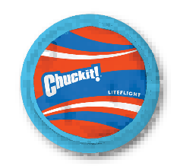 | Chuckit轻便飞盘（L） | 直径约25.4cm | 由坚固耐用的聚酯帆布制成，具有柔软的橡胶边缘，对狗的牙龈和牙齿很温和。可浮水，可见度高 |  | 39 | 69 | 62 | 1袋=2个,1箱=6袋 |  | ￥- | 0.10 | 2148771001 | 29695317903
 |  | Chuckit衔取飞盘 | 直径约24cm | 具有独特的EZ握把设计，橡胶金字塔结构更容易衔取，在每次飞行中都会弯曲，提供更好的倾角。易于清洁和持久，明亮的颜色防止丢失，可浮水 |  | 56 | 99 | 89 | 1袋=2个,1箱=6袋 |  | ￥- | 0.35 | 2148772001 | 29695322211 | 售完即止-停产
 |  | Chuckit笛音飞盘 | 直径约24cm | 空中飞行时特别设计的簧片创造出狗喜欢的口哨声，便于跟踪，由耐磨、柔韧的橡胶制成，经得起粗暴的运动。 |  | 56 | 99 | 89 | 1袋=2个,1箱=6袋 |  | ￥- | 0.35 | 2148773001 | 29695322228
地面追踪系列 |  | Chuckit犬用户外足球(S) | 直径约13cm | 凸起设计使玩具不稳定的反弹，以增加兴奋。狗很容易抓取，明亮的颜色增加了可视性，防止球丢失，可浮在水面上方。由橡胶，eva和聚酯双缝接缝。 |  | 93 | 168 | 151 | 1箱=4个 |  | ￥- | 0.20 | 2148774001 | 660048001966
 |  | Chuckit犬用户外足球(L) | 直径约20cm |  |  | 127 | 210 | 189 | 1箱=4个 |  | ￥- | 0.30 | 2148775001 | 660048001959
 |  | Chuckit户外犬用橄榄球 | 长约19.8cm，宽约12.7cm |  |  | 87 | 156 | 140 | 1箱=6个 |  | ￥- | 0.10 | 2148776001 | 660048002369
 |  | Chuckit户外绳球 | 直径约12cm | 三种玩法：踢、拉、扔！绳索可自行存放在球体里，便于安全玩耍。凹痕使狗在游戏中很容易咬住和抓住。颜色鲜艳便于寻找。 |  | 91 | 164 | 148 | 1箱=4个 |  | ￥- | 0.25 | 2148780001 | 29695322204 | 售完即止-停产
 |  | Chuckit户外犬用方形魔方 | 长宽高约15cm | 灵活的弹跳，可以滚动在地面追逐，在水中抛掷玩耍，或用作狗之间的拖拽。开放式的内部结构使各种尺寸的狗都能轻松地抓取。外面耐用的橡胶很容易贴在宠物的嘴上。内部是坚韧的帆布和尼龙。泡沫芯确保增加浮力。 |  | 119 | 214 | 193 | 1箱=6个 |  | ￥- | 0.30 | 2148779001 | 29695520648 | 售完即止-停产
拔河拉拽系列 |  | Chuckit拉绳球（S） | 球直径约5.1cm | 和狗玩拖拉游戏，专为“粗暴的拔河”游戏设计，非常耐用，2层尼龙绳手柄，球为超级橡胶球。 |  | 28 | 49 | 44 | 1袋=2个,1箱=6袋 |  | ￥- | 0.10 | 2148781001 | 660048001720
 |  | Chuckit拉绳球（M） | 球直径约6.4cm |  |  | 34 | 59 | 53 | 1袋=2个,1箱=6袋 |  | ￥- | 0.15 | 2148782001 | 660048001737
 |  | Chuckit拉绳球（L） | 球直径约7.6cm |  |  | 43 | 78 | 70 | 1袋=2个,1箱=6袋 |  | ￥- | 0.20 | 2148783001 | 660048001744
 |  | Chuckit两拖轮狗玩具（S） | 球直径约5.1cm |  |  | 42 | 76 | 68 | 1袋=2个,1箱=6袋 |  | ￥- | 0.15 | 2148784001 | 660048001751
 |  | Chuckit两拖轮狗玩具（M） | 球直径约6.4cm |  |  | 56 | 99 | 89 | 1袋=2个,1箱=6袋 |  | ￥- | 0.25 | 2148785001 | 660048001768
 |  | Chuckit双拉山绳（大） | 长度约65cm | 由带TPR接头的聚乙烯绳制成，而环端提供了一个容易抓握的地方，可以让狗狗进行拔河比赛。 |  | 43 | 78 | 70 | 1袋=2个,1箱=6袋 |  | ￥- | 0.25 | 2148786001 | 29695330568
 |  | Chuckit双拉环（S） | 环直径约9.5cm | 非常适合拔河比赛，弹簧式TPR中心，可在拖拽时伸缩。耐用的尼龙环端，便于抓取。便于寻找 |  | 28 | 49 | 44 | 1袋=4个,1箱=6袋 |  | ￥- | 0.10 | 2148790001 | 29695330605 | 售完即止-停产
 |  | Chuckit超级泰斯（S） | 球直径约5.1cm | 用天然耐用的橡胶制成，带有多条悬垂的绳子，用于拔河。天然棉绳便于操作和抓握，具有高反弹、高浮力、高可见度和高耐久性。 |  | 29 | 49 | 44 | 1袋=2个,1箱=6袋 |  | ￥- | 0.10 | 2148791001 | 660048001775 | 售完即止-停产
 |  | Chuckit超级泰斯（M） | 球直径约6.4cm |  |  | 40 | 69 | 62 | 1袋=2个,1箱=6袋 |  | ￥- | 0.15 | 2148792001 | 660048001782 | 售完即止-停产
 | 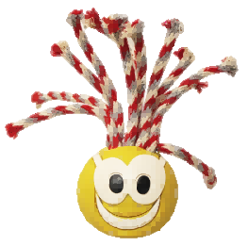 | Chuckit狂热分子（S） | 球直径约5.1cm |  |  | 27 | 49 | 44 | 1袋=4个,1箱=6袋 |  | ￥- | 0.10 | 2148789001 | 660048154419 | 售完即止-停产
 |  | Chuckit狂热分子（M） | 球直径约6.4cm |  |  | 37 | 67 | 60 | 1袋=2个,1箱=12袋 |  | ￥- | 0.15 | 2148788001 | 660048154402 | 售完即止-停产
 |  | Chuckit狂热分子（L） | 球直径约7.6cm |  |  | 37 | 67 | 60 | 1袋=2个,1箱=6袋 |  | ￥- | 0.25 | 2148787001 | 660048154440 | 售完即止-停产
 |  | Chuckit软式拉（S） | 长约23cm | 耐用的橡胶咀嚼玩具，螺旋弹簧的形状在牵引时会伸缩。橡皮圈很重，可以长距离投掷，也可以扭成不同的形状，很容易衔取，也可以拔河 |  | 69 | 119 | 107 | 1袋=2个,1箱=6袋 |  | ￥- | 0.45 | 2148793001 | 29695520358 | 售完即止-停产
 |  | Chuckit软式拉（L） | 长约26cm |  |  | 99 | 179 | 161 | 1袋=2个,1箱=4袋 |  | ￥- | 0.80 | 2148794001 | 29695520365 | 售完即止-停产
水力系列 | 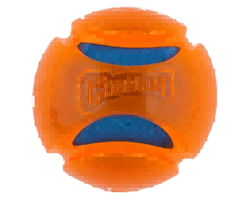 | Chuckit水力球（M） | 球直径约6.4cm | 高吸水性的内部吸收水分，挤压时释放，可以让狗在温暖的天气里保持凉爽。TPR外壳经久耐用，高能见度，可浮水 | 水力系列非常适合游泳池、湖泊和沙滩运动。玩具内部都可以注入水，在玩耍时候会喷出，保持狗狗运动时的水分 | 32 | 57 | 51 | 1袋=2个,1箱=6袋 |  | ￥- | 0.05 | 2148798001 | ‭029695314728 | 售完即止-停产
 |  | Chuckit水力球（L） | 球直径约7.6cm |  |  | 36 | 65 | 59 | 1袋=2个,1箱=6袋 |  | ￥- | 0.10 | 2148799001 | ‭029695314735 | 售完即止-停产
 |  | Chuckit水力棒（M） | 长约19.5cm |  |  | 69 | 124 | 112 | 1袋=2个,1箱=6袋 |  | ￥- | 0.15 | 2148800001 | 29695314780 | 售完即止-停产
 |  | Chuckit水力棒（L） | 长约25cm |  |  | 89 | 160 | 144 | 1袋=2个,1箱=6袋 |  | ￥- | 0.25 | 2148801001 | 29695314797 | 售完即止-停产
 |  | Chuckit水力飞盘 | 直径约21cm | 落入水中自动充水，在飞行时水会洒出，浮力很好 |  | 80 | 143 | 129 | 1袋=2个,1箱=6袋 |  | ￥- | 0.25 | 2148802001 | ‭029695314704 | 售完即止-停产
 |  | Chuckit水力双球（M） | 球直径约6.4cm | 高吸水性泡沫内，外部为TPR外壳。两个由尼龙带连接的球可以人/狗拖拽或多狗拔河。 |  | 74 | 133 | 120 | 1袋=2个,1箱=6袋 |  | ￥- | 0.15 | 2148803001 | 29695314766 | 售完即止-停产
 |  | Chuckit水力双球（L） | 球直径约7.6cm |  |  | 99 | 178 | 160 | 1袋=2个,1箱=6袋 |  | ￥- | 0.20 | 2148804001 | 29695314773 | 售完即止-停产
 |  | Chuckit 水力冰球（M） | 球直径约6.4cm | 内部储水罐可以提前加水，将球一起冻在冰箱里，玩耍时慢慢融化释放水分。外部形成冰痕，狗可以咬掉 |  | 48 | 86 | 77 | 1袋=2个,1箱=6袋 |  | ￥- | 0.10 | 2148805001 | 29695314742 | 售完即止-停产
 |  | Chuckit 水力冰球（L） | 球直径约7.6cm |  |  | 62 | 109 | 98 | 1袋=2个,1箱=6袋 |  | ￥- | 0.15 | 2148806001 | 29695314759 | 售完即止-停产
 |  | Chuckit水力滚轮 | 直径约23cm | 橡胶制成，有喷水小孔 |  | 91 | 163 | 147 | 1袋=2个,1箱=6袋 |  | ￥- | 0.45 | 2148807001 | ‭029695314711 | 售完即止-停产
室内系列 |  | Chuckit软布弹球 | 直径约11cm | 室内娱乐和当天气不好的时候最理想的选择！室内系列采用柔软耐用的雪尼尔织物，非常适合室内游戏，不会伤害地板和家居，轻量的bounceflex核心技术使它在遇到墙壁或家具时足够柔软，同时恰到好处的反弹。 |  | 40 | 79 | 71 | 1袋=2个,1箱=6袋 |  | ￥- | 0.05 | 2148808001 | 660048001362
 |  | Chuckit软布滚轮 | 直径约12cm |  |  | 38 | 68 | 61 | 1袋=2个,1箱=6袋 |  | ￥- | 0.10 | 2148809001 | 660048001355
 |  | Chuckit软布不倒翁 | 直径约11cm |  |  | 44 | 79 | 71 | 1袋=2个,1箱=6袋 |  | ￥- | 0.10 | 2148810001 | 660048002178
 |  | Chuckit软布橄榄球 | 长约17cm，款约11cm |  |  | 57 | 99 | 89 | 1袋=2个,1箱=6袋 |  | ￥- | 0.10 | 2148811001 | 29695520372
 |  | Chuckit软布毛绒鼠飞盘 | 长宽约21cn |  |  | 48 | 87 | 78 | 1袋=2个,1箱=6袋 |  | ￥- | 0.15 | 2148812001 | ‭660048001713 | 售完即止-停产
 |  | Chuckit软布基本款 | 直径约12cm |  |  | 44 | 79 | 71 | 1袋=2个,1箱=6袋 |  | ￥- | 0.10 | 2148813001 | 660048001379

